营销
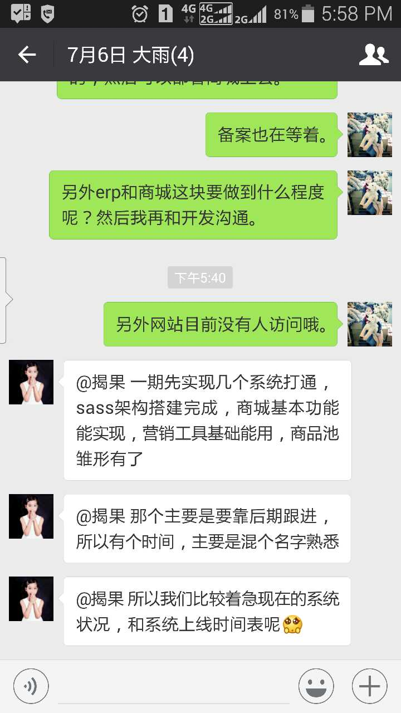

商城基本功能
营销工具 | 九宫格再购买后能够正常运行
商品池

排个优先级，优选测试

功能-》库表-》代码

分期和界面
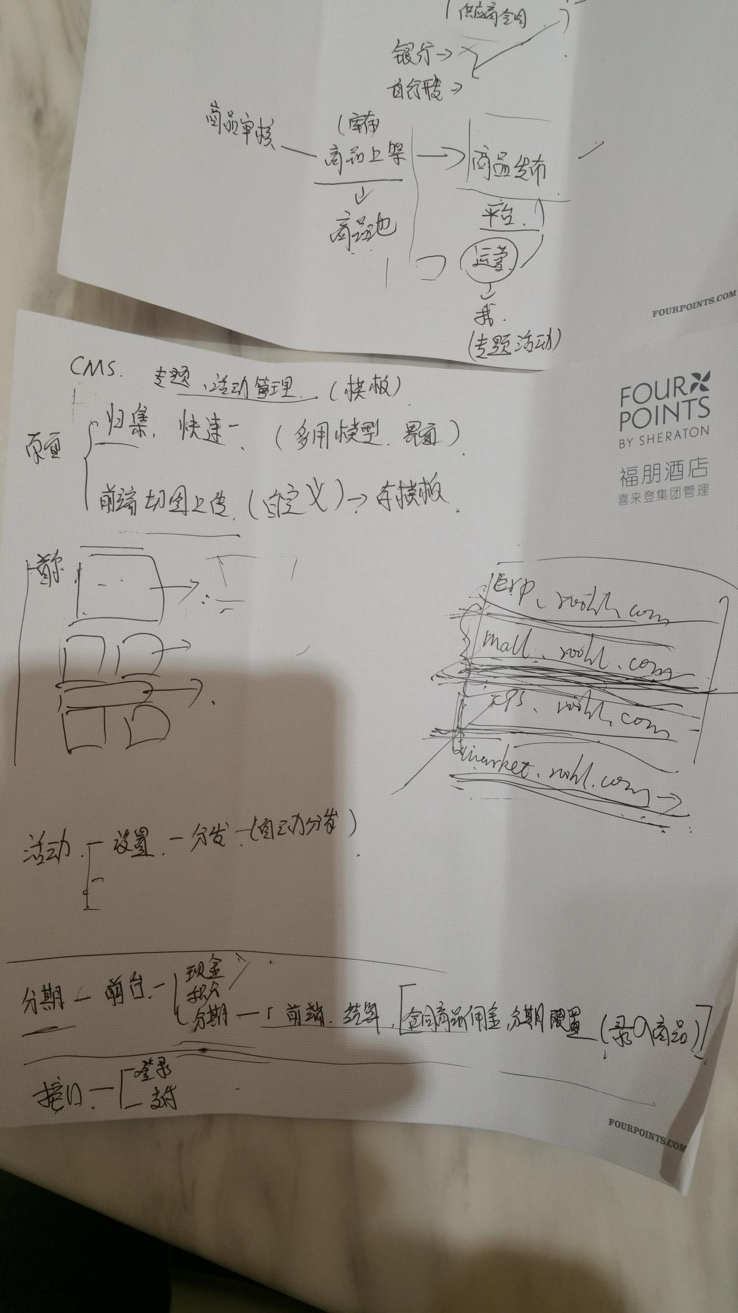
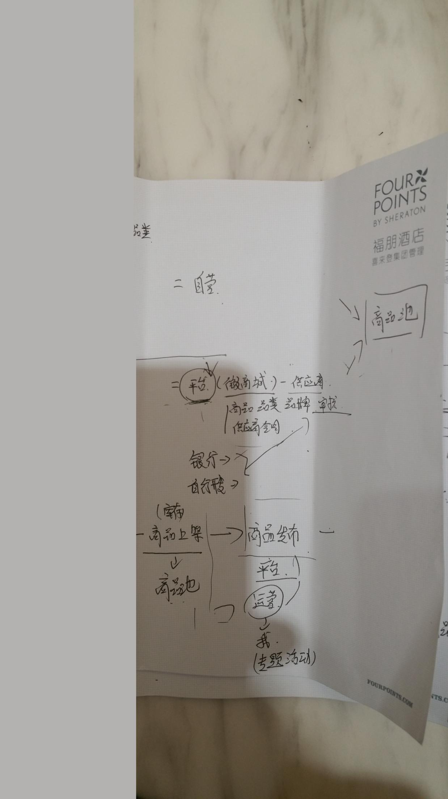

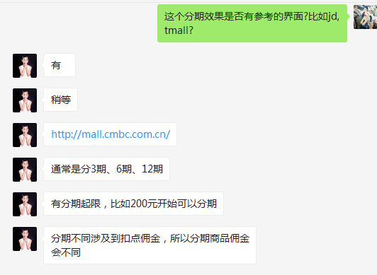

分期参考 | http://mall.cmbc.com.cn/

2017112后台模板新风格
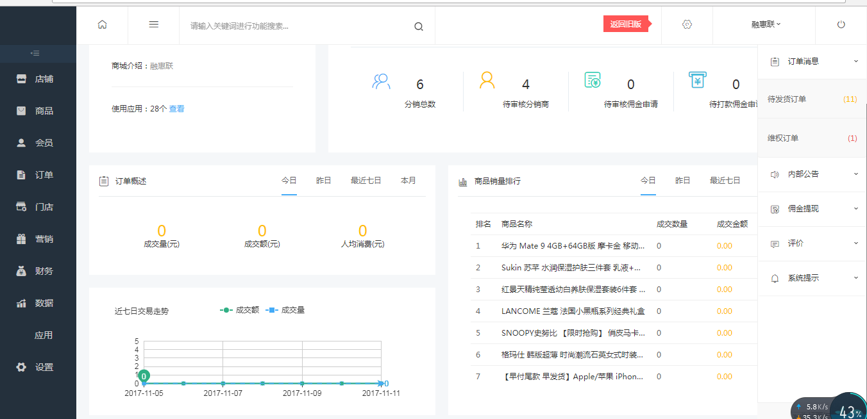

商城 V3.5.8 商业版

